카카오선물하기_카드형
플랫폼 | 순위 | 1위 | 2위 | 3위 | 4위 | 5위 | 6위 | 7위 | 8위 | 9위 | 10위
건강식품·영양제 | 썸네일 | 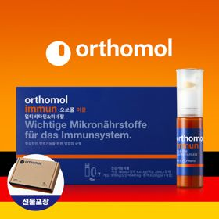 |  |  |  |  |  |  |  |  | 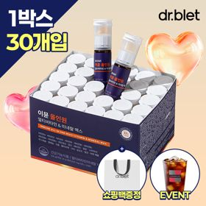
 | 카테고리 | 멀티비타민/종합비타민 | 멀티비타민/종합비타민 | 멀티비타민/종합비타민 | 멀티비타민/종합비타민 | 멀티비타민/종합비타민 | 멀티비타민/종합비타민 | 멀티비타민/종합비타민 | 홍삼/인삼 | 기타/특수목적 | 멀티비타민/종합비타민
 | 브랜드 | 오쏘몰 | 옵티젠 | 오쏘몰 | 센트룸 | 오쏘몰 | 뉴트리포유 | 옵티젠 | 정관장 | 오쏘몰 | 닥터블릿
 | 상품명 | 독일 명품 비타민 오쏘몰 이뮨 멀티비타민&미네랄 7입 - 단독 기프트박스 증정 (공식수입) | "한국인 맞춤 명품 비타민" 옵티젠 이뮨 멀티비타민&미네랄 10입 / 1박스 | 독일 명품 비타민 오쏘몰 이뮨 멀티비타민&미네랄 30입 - 시그니처 기프트 에디션 (공식수입) | [센트룸] 맛있는 멀티비타민 미네랄 멀티구미 (80구미) | 독일 명품 비타민 오쏘몰 이뮨 멀티비타민&미네랄 10입 - 슬리브 기프트 에디션 (공식수입) | 명품 비타민 뉴트리포유 듀얼+ 이뮨 종합 멀티비타민&미네랄 7입+2입 증정 - 선물하기 단독 에디션 | "멀티비타민 이뮨 명작" 옵티젠 마스터 컬렉션 종합비타민 멀티팩 30포 / 1박스 | 신상비타민선물 [정관장] 활기마이트(액상30ml+분말500mg) 7입 + [증정] 1입 | 성별 맞춤 설계 오쏘몰 바이탈 m/f 남성/여성 선택가능 14입 - 시그니처 기프트 에디션 (공식수입) | "올인원 명품비타민" 이뮨비타민 올인원 멀티비타민&미네랄 프로 30병
 | 평점 | 4 | 4 | 4 | 4 | 4 | 4 | 4 | 4 | 4 | 4
 | 리뷰수 | 16386 | 15719 | 3431 | 6549 | 836 | 8773 | 106 | 1822 | 792 | 857
 | 긍정리뷰 | 확실한 피로 회복과 활력 — 복용 시 몸이 가벼워지고 피로 회복과 활력 충전에 효과적임 고급스러운 선물용 포장 — 기프트박스 포장과 사은품 구성이 고급스러워 선물용으로 적합함 물 없이도 간편한 섭취 — 상단 정제와 고농축 액상 구성으로 물 없이 어디서나 간편하게 섭취 가능함 | 알찬 영양 성분 구성 — 멀티비타민과 미네랄을 한 번에 챙길 수 있고 10입 단위 구성이 무난함 간편한 개별 포장과 휴대 — 액상과 정제가 함께 들어간 개별 포장으로 휴대 및 섭취가 간편함 합리적인 가격과 깔끔함 — 가격대가 적절하며 포장이 깔끔하고 키링 사은품이 포함되어 실용적임 | 하루 한 병의 간편 케어 — 여러 영양제를 따로 챙길 필요 없이 하루 한 병으로 섭취 가능함 넉넉한 용량과 진한 액상 — 30+3입의 넉넉한 구성에 액상 농도가 진하여 만족스러움 선물용으로 높은 만족도 — 인지도 높은 고품질 비타민으로 패키지가 예뻐 선물 만족도가 높음 | 맛있는 구미 제형의 편의 — 지나치게 달지 않은 과일 향 젤리 형태로 물 없이 간식처럼 섭취함 알약 삼킴 부담 완화 — 알약을 물과 함께 삼킬 필요가 없어 영양제 섭취 거부감이 적음 남녀노소 즐기는 넉넉함 — 80구미 용량으로 넉넉하며 누구나 부담 없이 먹을 수 있음 | 액상과 정제의 이중 구성 — 비타민 알약과 액상이 함께 들어 있어 시너지 효과를 기대하게 함 체력 관리와 피로 회복 — 환절기 건강 관리나 바쁜 일상 속 체력 유지에 큰 도움이 됨 | 증정품 포함 알찬 구성 — 7입 구성에 2입이 추가 증정되어 넉넉하게 복용 가능함 착한 가격과 간편한 섭취 — 착한 가격대에 구매 가능하며 간편하게 하루 활력을 챙김 | 개별 포 형태의 편리함 — 컴팩트한 포 형태로 되어 있어 가방에 넣고 다니며 챙겨 먹기 좋음 깔끔한 포장과 빠른 배송 — 포장이 깔끔하고 배송이 빠르며 선물용으로 적합함 | 목걸림 없는 가루 제형 — 눌러서 분말을 액상에 풀어 마시는 형태로 알약 목걸림 불편이 없음 우수한 활력 증진 효과 — 섭취 후 피로가 완화되고 빠른 활력 충전 효과를 체감함 신뢰도 높은 고급 포장 — 정관장 브랜드 신뢰도가 높고 고급스러운 포장으로 선물하기 좋음 | 확실한 활력 충전 효과 — 바쁜 일정 전에 복용 시 체력 증진과 활력에 확실한 도움을 줌 정성스러운 선물용 구성 — 배송 상태가 양호하며 정성스러운 마음을 전하기 좋은 선물임 | 오쏘몰 대비 높은 가성비 — 타사 유명 제품 대비 가격이 실속 있고 효과가 뛰어남 빠른 피로 회복과 컨디션 — 아침이나 피곤할 때 섭취 시 커피 없이도 상쾌함과 체력 회복을 도움 부담 없는 맛과 편리함 — 맛이 괜찮아 수험생 등 남녀노소 한 병씩 간편하게 먹기 좋음
 | 부정리뷰 |  | 선물용 쇼핑백 미제공 — 선물용 쇼핑백이 따로 동봉되어 오지 않아 아쉬움 | 부담스러운 높은 가격 — 제품 품질에 비해 가격대가 다소 비싸게 형성됨 |  |  |  | 배송 과정 중 박스 구김 — 배송 시 제품 외관 박스가 구겨져서 도착함 아쉬운 사은품 품질 — 동봉되어 온 사은품의 구성이나 품질이 기대에 미치지 못함 |  | 감기약 맛에 대한 호불호 — 오렌지 맛 감기약 느낌이 나 맛에 대한 호불호가 갈릴 수 있음 | 선물용 쇼핑백 누락 — 상품 수령 시 쇼핑백이 동봉되지 않고 누락됨
 | 판매가 | 34,000원 | 26,900원 | 109,000원 | 24,000원 | 43,900원 | 19,900원 | 30,000원 | 33,000원 | 59,800원 | 52,900원
 | 링크 | 바로가기 | 바로가기 | 바로가기 | 바로가기 | 바로가기 | 바로가기 | 바로가기 | 바로가기 | 바로가기 | 바로가기

플랫폼 | 순위 | 1위 | 2위 | 3위 | 4위 | 5위 | 6위 | 7위 | 8위 | 9위 | 10위
다이어트·이너뷰티 | 썸네일 | 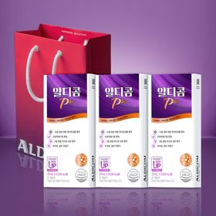 |  |  |  |  |  |  |  | 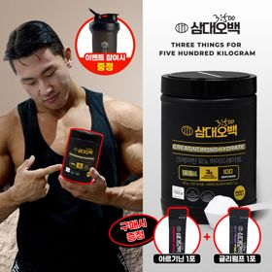 | 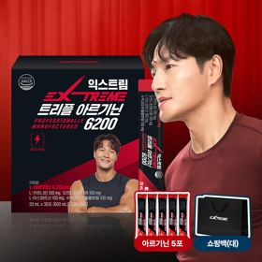
 | 카테고리 | 기타/특수목적 | 기타/특수목적 | 기타/특수목적 | 피부/미용 | 기타/특수목적 | 다이어트/체중관리 | 다이어트/체중관리 | 다이어트/체중관리 | 다이어트/체중관리 | 다이어트/체중관리
 | 브랜드 | 알디콤 | 그레인온 | 그레인온 | 아일로 | 그레인온 | 허닭 | 셀렉스 | 한끼통살 | 삼대오백 | 익스트림
 | 상품명 | 알디콤Plus 숙취해소제 (5포입x3개) | [그레인온] 골드 카무트 브랜드밀효소G 3개월분+10포증정(총100포) +파로차진액 스틱 5포 증정 | 리센느 에디션 캡슐레이션 효소 1.8g 2개월분 (5종 중 택1) | "선물하기 1등 콜라겐" 아일로 타입1 콜라겐 비오틴 앰플 28일분 오간자 에디션+ 앰플 2입 추가 증정 | [그레인온] 골드 카무트 브랜드밀 효소 3개월(+선물포장) + 9포 추가증정 | BEST다모였닭 허닭 닭가슴살 다양하게 즐기기 20종 패키지 | 셀렉스 프로핏 맛있는 완전단백질 250ml 18팩 딸기초코/모카초콜릿/밀크바닐라/바나나 | [한끼통살] 단백질 든든형 닭가슴살 21일 식단관리+ (증정)현미크리스피 닭가슴살 오리지널 1개 | [운동선물/헬스] 삼대오백 모노 크레아틴 100서빙 운동 필수템 (아르기닌+글리펌프 1포증정) | "35개입" 김종국 트리플아르기닌 6200 (30포) + 아르기닌 추가 증정
 | 평점 | 4 | 4 | 4 | 4 | 4 | 4 | 4 | 4 | 4 | 4
 | 리뷰수 | 119 | 994 | 287 | 763 | 1771 | 1932 | 221 | 75 | 1956 | 250
 | 긍정리뷰 | 확실한 숙취 해소 효과 — 음주 전후 상관없이 먹기 좋으며 다음 날 확실하게 숙취를 줄여줌 15포의 넉넉한 구성 — 5포씩 3박스로 나뉘어 보관이 용이하고 연말 모임에 넉넉하게 사용함 휴대하기 편한 개별 포장 — 깔끔하게 개별 포장되어 가방에 넣고 다니며 챙기기 용이함 | 우수한 소화 개선 효과 — 식사 후 복용 시 속이 편안해지고 소화가 잘 됨 물 없이 먹는 고소한 맛 — 옥수수 맛이라 거부감이 없고 물 없이도 간편하게 섭취 가능함 만족스러운 사은품 증정 — 추가 포장과 저당 견과류바 등 사은품 혜택이 훌륭함 | 다양하고 맛있는 구성 — 카카오, 크림소다 등 다양한 맛으로 구성되어 맛있게 먹기 좋음 단백질바와 포토카드 구성 — 효소와 함께 큼직한 단백질바 및 아이돌 포토카드가 제공됨 속을 편안하게 돕는 효소 — 소화나 위 건강 관리에 도움을 주며 영양을 챙길 수 있음 | 고급스러운 선물용 포장 — 패키지와 선물 포장이 매우 고급스러워 개봉 시 감동을 줌 피부 개선 및 뛰어난 맛 — 맛이 좋으며 꾸준히 복용 시 피부 탄력과 촉촉함 유지에 도움을 줌 앰플 추가 증정 혜택 — 플리츠백과 추가 앰플 구성으로 알차고 유용함 | 속 편한 소화 개선 효과 — 더부룩한 속을 줄여주고 식후 소화를 원활하게 도와줌 미숫가루 같은 고소한 맛 — 텁텁하지 않고 고소한 맛으로 거부감 없이 섭취 가능함 넉넉한 용량과 사은품 — 몇 달간 섭취할 수 있는 양에 견과류 사은품까지 함께 제공됨 | 질리지 않는 20종 구성 — 다양한 맛과 종류로 구성되어 매일 질리지 않고 섭취 가능함 전자레인지 용기 제공 — 전용 용기를 사은품으로 주어 간편하게 데워 먹기 좋음 신선한 배송과 가성비 — 아이스팩으로 신선하게 배송되며 가격대가 저렴함 | 비린 맛 없는 맛있는 맛 — 비린 맛이나 느끼함 없이 음료처럼 달콤하고 맛있음 간식 대용의 높은 포만감 — 마셨을 때 은근히 배가 차서 출출할 때 간식용으로 좋음 운동 후 간편한 단백질 — 운동 후 한 팩씩 마시며 손쉽게 단백질을 보충함 | 촉촉하고 부드러운 식감 — 닭가슴살이 퍽퍽하지 않고 촉촉하여 맛있음 전자레인지 간편 조리 — 전자레인지에 데우기만 하면 되는 간단한 조리법임 질리지 않는 다양한 구성 — 식단 관리에 용이하도록 다양하고 알찬 구성으로 제공됨 | 물에 잘 녹는 고운 입자 — 입자가 매우 고와 물에 잘 녹으며 100서빙의 가성비를 자랑함 운동 수행 능력 향상 — 복용 시 피로가 줄어들고 운동 수행 능력 향상에 도움을 줌 운동인 맞춤 선물 아이템 — 웨이트 트레이닝 등 운동을 즐기는 사람에게 활용도 높음 | 초고함량 아르기닌 성분 — 1포당 6,200mg의 고함량 아르기닌이 들어 있어 효과적임 체력 증진 및 피로 회복 — 운동 시 지구력과 컨디션을 높여주고 일상 피로를 개선함 휴대가 간편한 스틱 포장 — 개별 스틱 포장으로 되어 있어 휴대 및 복용이 용이함
 | 부정리뷰 |  |  | 포토카드 포장 미흡 — 배송 시 포장이 미흡하여 제공된 포토카드가 구겨져서 옴 | 오간자 포장 옵션 누락 — 안내된 오간자 포장이 적용되지 않은 채로 배송됨
 | 판매가 | 33,200원 | 21,900원 | 24,900원 | 65,900원 | 44,500원 | 27,900원 | 31,900원 | 64,200원 | 17,900원 | 45,000원
 | 링크 | 바로가기 | 바로가기 | 바로가기 | 바로가기 | 바로가기 | 바로가기 | 바로가기 | 바로가기 | 바로가기 | 바로가기

올리브영_카드형
플랫폼 | 순위 | 1위 | 2위 | 3위 | 4위 | 5위 | 6위 | 7위 | 8위 | 9위 | 10위
올리브영 | 썸네일 | 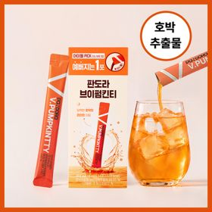 |  |  |  |  |  | 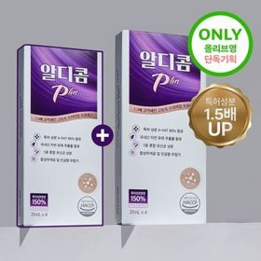 | 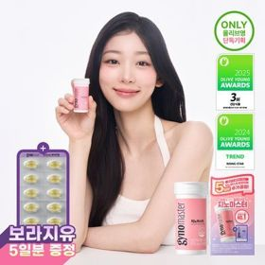 | 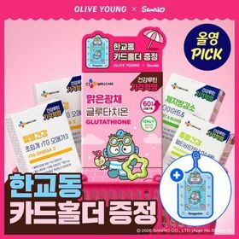 | 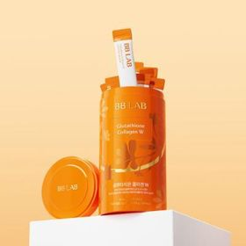
 | 카테고리 | 기타/특수목적 | 프로바이오틱스/유산균 | 프로바이오틱스/유산균 | 다이어트/체중관리 | 프로바이오틱스/유산균 | 기타/특수목적 | 기타/특수목적 | 프로바이오틱스/유산균 | 기타/특수목적 | 피부/미용
 | 브랜드 | 판도라 | 바이오코어유산균 | 덴프스 | 프로뉴트리션 | 덴프스 | 생활약속 | 알디콤 | 지노마스터 | 씨제이웰케어 | 비비랩
 | 상품명 | 판도라 브이펌킨티 14개입 (2주분) | CJ BYOCORE 바나나효소 30포 + 키캡 키링 (1개월분) | [덴프스] 덴마크 유산균이야기 30캡슐 1+1 기획 (+트루바이타민 3포 증정) | [한선화 PICK] 프로뉴트리션 듀얼플랜 다이어트 유산균 14포 | 덴프스 덴마크 유산균이야기 우먼 2개월분(질유산균) + 철분 헤모케어 3포 증정 | [곽민경 PICK] 생활약속 기분전환 알파플러스 10포 (+1포 증정기획) | [1+1]알디콤 Plus 숙취해소제 21ml 4포입 | 지노마스터 질유산균 30캡슐 기획 (+보라지유 5일분) (1개월분) | [골라담기] CJ웰케어 건강루틴 가격혁명 12종 택 1 | 비비랩 글루타치온 콜라겐 W 30포 (30일분)
 | 평점 |  |  |  |  |  |  |  |  |  | 4.9
 | 리뷰수 |  |  |  |  |  |  |  |  |  | 320
 | 긍정리뷰 |  |  |  |  |  |  |  | 목넘김 편한 초소형 캡슐 — 170mg의 매우 작은 캡슐 크기로 가볍게 삼키기 편함 질과 장 동시 케어 효과 — 식약처 인정 원료로 질과 장 건강을 한 번에 관리 가능함 귀여운 포켓몬 콜라보 — 랜덤 카드케이스 등 실용적인 굿즈가 동봉되어 만족스러움 | 부담 없는 최강 가성비 — 타 제품 대비 매우 저렴한 가격으로 장기 복용에 부담이 없음 귀여운 캐릭터 콜라보 — 산리오 한교동 카드홀더 등 매력적인 굿즈가 함께 제공됨 간편한 개별 포장 섭취 — 개별 포장으로 위생적이며 하루 한 알로 영양 관리가 가능함
 | 부정리뷰
 | 판매가 | 22,700원 | 15,900원 | 30,400원 | 35,800원 | 31,400원 | 16,200원 | 17,300원 | 27,400원 | 5,900원 | 18,900원
 | 링크 | 바로가기 | 바로가기 | 바로가기 | 바로가기 | 바로가기 | 바로가기 | 바로가기 | 바로가기 | 바로가기 | 바로가기

